出展概要（防災防犯ふれあいイベント）
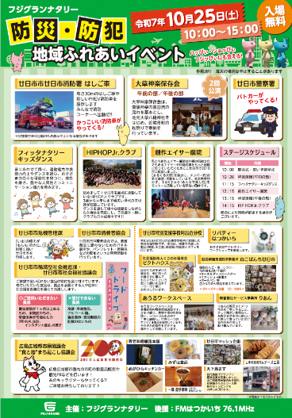
出 展 概 要
（防災・防犯・地域ふれあいイベント）

１ イベント名
 | 防災・防犯・地域ふれあいイベント

２ 主催
 | 株式会社フジ

３ 日時・場所
 | 令和8年10月17日(土) 10：00～14：00頃
 | マックスバリュ本郷店 駐車場特設会場
 | 広島県三原市下北方１丁目１４－１
 |  |  | 【参考（昨年度のイベントチラシ）】
 | ※ 当日9：00から準備可能
 | 搬入後、9：45までに本郷総合運動公園駐車場へ車両を移動させてください。
 | ※ 想定来場者数：1,000人程度

４ 募集事業者
 | 各市町の特産品（伝統工芸品等も含む）を販売する事業者
 | 【出展可能数】
 | キッチンカーを含め6～8事業者程度
 | ※応募数が上記出展可能数を上回る場合は、可能な限り調整予定

５ 出展料
 | 無料

６ 出展スペース
 | １事業者あたり間口２ｍ程度（予定）
 | ※ 一つのテント（約3.6ｍ×5.4ｍ）を２事業者で使用していただく予定です。
 | ※ キッチンカーによる販売も可能です。
 | ※ 長机は主催者で準備しますが、出展者の売台の持込みも可能です。

７ 備品等
 | 以下の備品等を無料で貸出可能です。必要な場合は、出展希望調査票に御記入ください。
 | その他の備品は各事業者で御準備ください。
 | 貸出可能な備品等
 | 長机 | 椅子
 | ※電源はありませんので各自ご用意ください。

８ イベントについて
⑴ | このイベントは、各店舗で開催される地域ふれあいイベントに連携して、広島広域都市圏
 | の特産品の販売を行うことで、地域の魅力を発信することを目的としています。
⑵ | 出展ブースにて、広島広域都市圏協議会のＰＲ用装飾、観光パンフレットの配布に御協力
 | ください。装飾品・配布物は協議会が用意します。
⑶ | 本年度は、ステージイベントの開催はありません。

９ その他注意事項
⑴ | 出展申込が多数の場合は出展できない場合がありますので、予めご了承ください。
⑵ | 出展者決定後、出展者に配布する出展要綱の遵守をお願いします。
⑶ | イベント会場に適用される防火や安全法規等を厳守してください。
⑷ | 臨時店舗扱いとなるため、保健所から許可を受けた品目しか販売できません。
⑸ | 出展に必要な保健所や消防署等への手続は主催者で行います。
⑹ | 出展者決定後、広報用の商品画像等の提供に御協力ください。
⑺ | イベント終了後に主催者へ売上額を報告する必要があります。

